13ENE
NIC 21
PARTIDAS MONETARIAS
PARTIDAS NO MONETARIAS

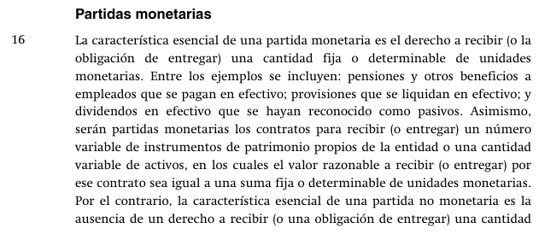

 | MANDATO PARA EL CIERRE CONTABLE
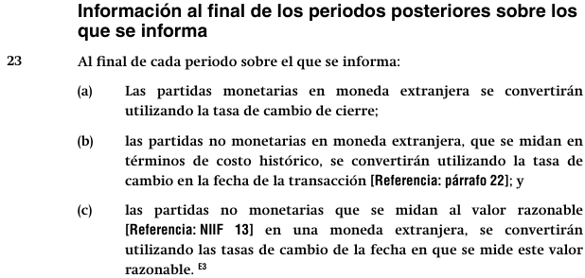

 | IFRIC 22

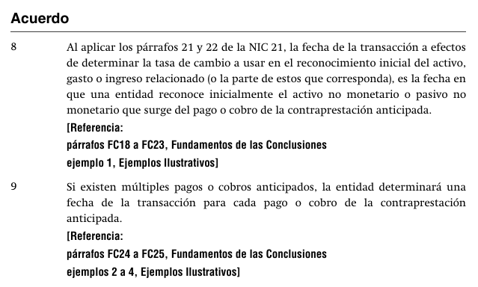

 | MONEDA FUNCIONAL |  |  | : | SOL
 | MONEDA EXTRANJERA |  |  | : | DÓLAR

 |  |  |  | Fecha | USD | TCi | S/ | TC Cierre | Monet. | No Mon
 | Factura por cobrar |  |  | 2024-09-30 | 1,000 | 3.722 | 3,722 | 3.770 | 3,770 | 3,722 | 48
 | Venta |  |  | 2024-09-30 | 1,000 | 3.722 | 3,722 | 3.770 | 3,770 | 3,722 | -
 | Equipo de computo |  |  | 2024-06-30 | 1,000 | 3.837 | 3,837 | 3.770 | 3,770 | 3,837 | -
PNM | Anticipo de clientes |  |  | 2024-10-15 | 1,000 | 3.763 | 3,763 | 3.770 | 3,770 | 3,763 | -
PNM | Anticipo a proveedores |  |  | 2024-11-11 | 1,000 | 3.745 | 3,745 | 3.770 | 3,770 | 3,745

 | POR QUE HACEMOS EL AJUSTE DE LA DIFERENCIA DE CAMBIO?

 | Lo hacemos para reflejar la exposición al riesgo que tiene la Empresa

 | CUAL ES EL RIESGO?

 | Riesgo de flujo de caja: tener que sacar mas efectivo en moneda funcional que el recibido
 | Riesgo de flujo de caja: tener que cobrar menos efectivo en moneda funcional que el entregado

 | QUIENES ME EXPONEN AL RIESGO?

 | LUCA PACHIOLI DEL PERU:

 |  | SUELDO DE |  | 1,130

 |  |  | COMPRA AL CREDITO UNA APPLE MINI
 |  |  | USD500
 |  |  | TARJETA A 24 MESES

 |  |  |  |  | USD | USD
 |  | PNM | PPE-EQUIPOS |  | 500
 |  | PM | CXPAGAR |  |  | 500

 |  | SUELDO DE |  | 1,130

 |  |  | PRESTAMOS DINERO

 |  |  |  |  | USD | USD
 |  |  | CXCOBRAR |  | 500
 |  |  | EFECTIVO |  |  | 500

 |  |  |  |  | USD | USD
 |  | EFECTIVO |  |  | 1,000
 |  | ANTICIPO DE CLIENTES |  |  |  | 1,000

 |  |  |  |  | USD | USD
 |  | ANTICIPO A PROVEEDOR |  |  | 1,000
 |  | EFECTIVO |  |  |  | 1,000

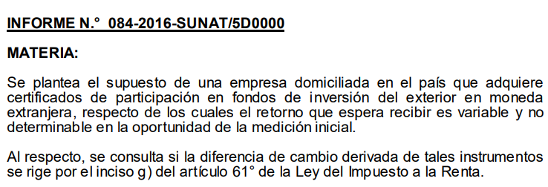
 | TRAMPO SA
 | EMPRESA PERUANA
 | HA CREADO UNA EMPRESA EN ECUADOR (SUBSIDIARIA)
 | PARA LO CUAL HA APORTADO USD1,000,000

 | 2024-06-30 |  |  |  |  | D | H
 | 1,000,000 |  | Inversiones en acciones |  |  | 3,685,000
 | 3.685 |  | Efectivo |  |  |  | 3,685,000

 | 2024-12-31 |  |  |  |  | D | H
 | 1,000,000 |  | Inversiones en acciones |  |  | 30,000
 | 3.715 |  | Ganancia por var TC |  |  |  | 30,000

14ENE
NIIF 12 | REVELACIONES SOBRE PARTICIPACIONES EN OTRAS ENTIDADES

 | TRAMPO S.A. ====> XX% DE TOXICA S.A.

 |  |  | INVERSION EN SUBSIDIARIA
 |  |  | (control)
 |  |  | NIIF 3
 |  |  | NIIF 10
N.C. (NIIF11)
NIC 24
NIIF 12
 |  |  |  |  | 50%
 |  |  | INVERSION EN ASOCIADA
 |  |  | (influencia significativa)
 |  |  | NIC 28

 |  |  |  |  | 20%
 |  |  | INVERSION PASIVA
 |  |  | (friendzone)
 |  |  | NIIF9

 | TRAMPO S.A. |  |  |  | GOLO S.A.

 |  | 50% |  | 50%

 |  |  | VICTIMA S.A.
 |  |  | (ES UN NEGOCIO CONJUNTO)

 | UNIV 1-SAC |  |  |  | UNIV 2-SAC

 |  | 60% |  | 40%

 |  |  | CLINICA SAC

 | Estatuto
 | No menos del 70% |  | 70%

 | CIA DE MINAS BUENAVENTURA SAA

 |  | 19.500%

 |  |  | SMCV

 |  |  | SOCIEDAD MINERA CERRO VERDE SA

 | INVERSION EN ASOCIADA

15ENE
NIC2 INVENTARIOS
MEDICION DEL VNR
 | PRODUCTOS TERMINADOS
 | PRODUCTOS EN PROCESO
 | MATERIAS PRIMAS
 | SUMINISTROS

 | 6

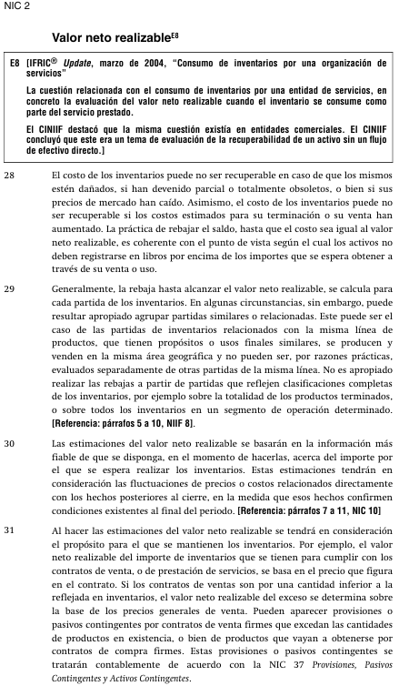

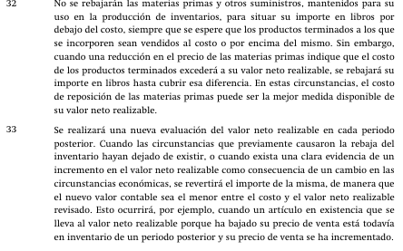

 | AL 31 DE DICIEMBRE 2024
 |  |  |  |  |  |  |  |  | 5.00%
 | PRODUCTOS TERMINADOS |  |  |  | USD | 218,450.20 |  |  | 8.00%

 | STOCK DE P.T. |  |  | 31.12.2024 |  |  | Precio | (-)Costos | (-)Costos
 |  | Q | CU | CT |  | 31.12.2024 | Estimado | Neces. | Neces.
 |  |  |  | COSTO |  | VNR | Venta | Term Prod | Ejec la Vta
 | PT 001 | 2,312 | 16.60 | 38,379.20 |  | 39.15 | 45.00 | 0 | -5.85
 | PT 002 | 2,203 | 12.90 | 28,418.70 |  | -
 | PT 003 | 1,214 | 14.30 | 17,360.20 |  | -
 | PT 004 | 1,599 | 28.00 | 44,772.00 |  | -
 | PT 005 | 2,029 | 23.50 | 47,681.50 |  | -
 | PT 006 | 2,031 | 20.60 | 41,838.60 |  | -
 |  |  |  | 218,450.20 |  | 39.15

 | PEOCEDIMIENTO PARA CALCULAR EL VNR DE LOS PT

 | 1.-

 | 2.-

 | 3.-

 |  |  |  |  |  |  |  |  |  | 41838.6

 | transacciones: vender

 |  |  | Incrementales
 | Costos
 |  |  | No incrementales

28ENE
CLASE GRATIS DE NIC 12 IMPUESTO A LA RENTA
NI TU EX HIZO TANTO POR TI
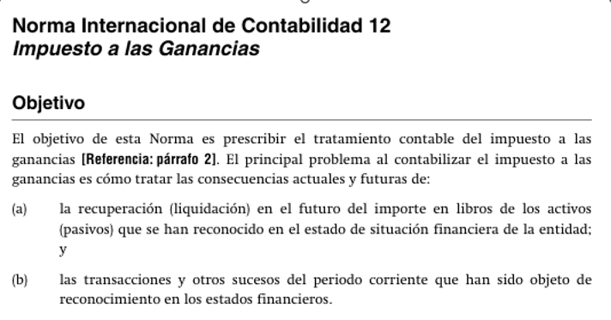

 |  |  |  |  | SUPUESTOS
ESF |  |  | 31.12.2024 |  | TASA |  |  | 30%
 |  |  |  |  | EL ACTIVO SE VENDE EN EL 2027
 |  |  |  |  | EL PASIVO SE PAGA EN EL 2027
PPE
TERRENO/EDIFICIO, REVAL. |  |  | 1,500,000 | Se recupera la inversión
(Costo de compra =1,000,000)

PASIVOS
VACACIONES POR PAGAR AL
CONTADOR |  |  | 600,000 | Se pagará = Se liquidará en el futuro

EL ACTIVO SE VENDE EN EL 2027 |  |  |  |  | NIIF | TAX
VENTA |  |  |  |  | 9,000,000 | 9,000,000
COSTO DE VENTA |  |  |  |  | -1,500,000 | -1,000,000
 |  |  |  |  | 7,500,000 | 8,000,000
IMPUESTO POR PAGAR |  |  |  |  | 2,250,000 | 2,400,000
MAYOR IMPUESTO EN EL FUTURO |  |  |  |  |  | 150,000

EL PASIVO LABORAL SE PAGA EN EL 2027
UTILIDAD CONTABLE |  |  |  |  | 3,000,000 | 900,000

(-) VACACIONES DEL CONTADOR |  |  |  |  | -600,000 | 180,000 | Ahorro
 |  |  |  |  |  |  | Tributario
UTILIDAD TRIBUTARIA |  |  |  |  | 2,400,000 | 720,000

 |  | VL | BF | DT | DT
ACTIVO -PPE |  | 1,500,000 | 1,000,000 | 500,000 | -150,000 | Pasivo IRD
VACAC POR PAGAR |  | 600,000 | 0 | 600,000 | 180,000 | Activo IRD
 |  |  |  |  | 30,000

PPE
COSTO: | 900,000 |  | Dpe Anual
VU-NIC16 | 9 | AÑOS | 100,000
VU-TAX | 3 | AÑOS | 300,000

 | Año 1 | Año 2 | Año 3 | Año 4 | Año 5 | Año 6 | Año 7 | Año 8 | Año 9
UAI | 1,250,000 | 1,560,000 | 1,400,000 | 1,390,000 | 1,220,000 | 1,370,000 | 1,370,000 | 1,920,000 | 1,520,000
(+) Dep NIC16 | 100,000 | 100,000 | 100,000 | 100,000 | 100,000 | 100,000 | 100,000 | 100,000 | 100,000
(-) Dep TAX | -300,000 | -300,000 | -300,000
U.TAX | 1,050,000 | 1,360,000 | 1,200,000 | 1,490,000 | 1,320,000 | 1,470,000 | 1,470,000 | 2,020,000 | 1,620,000
IMP x PAGAR | 315,000 | 408,000 | 360,000 | 447,000 | 396,000 | 441,000 | 441,000 | 606,000 | 486,000

METODO DE LOS GURUS (METODO DEL BALANCE)
 | Año 1 | Año 2 | Año 3 | Año 4 | Año 5 | Año 6 | Año 7 | Año 8 | Año 9
V.LIBROS | 800,000 | 700,000 | 600,000 | 500,000 | 400,000 | 300,000 | 200,000 | 100,000 | 0
BASE FISCAL | 600,000 | 300,000 | 0 | 0 | 0 | 0 | 0 | 0 | 0
DIF TEMP. | 200,000 | 400,000 | 600,000 | 500,000 | 400,000 | 300,000 | 200,000 | 100,000 | 0
PASIVO IRD | 60,000 | 120,000 | 180,000 | 150,000 | 120,000 | 90,000 | 60,000 | 30,000 | 0
VAR P.I.D. | 60,000 | 60,000 | 60,000 | -30,000 | -30,000 | -30,000 | -30,000 | -30,000 | -30,000

ESTADO DE RESULTADOS
 | Año 1 | Año 2 | Año 3 | Año 4 | Año 5 | Año 6 | Año 7 | Año 8 | Año 9
VENTAS
COSTO DE VENTAS
UTILIDAD BRUTA
GASTO DE VENTA
GASTO DE ADMN
:
UTILIDAD A.I. | 1,250,000 | 1,560,000 | 1,400,000 | 1,390,000 | 1,220,000 | 1,370,000 | 1,370,000 | 1,920,000 | 1,520,000
IMP RENTA
CORRIENTE | -315,000 | -408,000 | -360,000 | -447,000 | -396,000 | -441,000 | -441,000 | -606,000 | -486,000
DIFERIDO | -60,000 | -60,000 | -60,000 | 30,000 | 30,000 | 30,000 | 30,000 | 30,000 | 30,000
UTILIDAD NETA | 875,000 | 1,092,000 | 980,000 | 973,000 | 854,000 | 959,000 | 959,000 | 1,344,000 | 1,064,000

 | 70.00% | 70.00% | 70.00% | 70.00% | 70.00% | 70.00% | 70.00% | 70.00% | 70.00%
 | 30.00% | 30.00% | 30.00% | 30.00% | 30.00% | 30.00% | 30.00% | 30.00% | 30.00%

UTILIDAD | 100.00%
IMP RTA | 30.00%
U.NETA | 70.00%

 | Compra inventarios: |  | 30%
 |  | D | H
 | Inventarios | 900,000
 | Efectivo |  | 900,000
 | Costo de venta | 300,000
 | Inventarios |  | 300,000 |  |  |  | D | H
Estimación | Costo de venta | 100,000 |  |  | Activo IRD |  | 30,000
Estimación | Deterio inventarios |  | 100,000 |  | IRD en resultado |  |  | 30,000

gurus |  | VL | BF | DT | AIRD
gurus | Inventario | 600,000 | 600,000
gurus | Deterioro acum | -100,000 | 0 | NIC2
gurus |  | 500,000 | 600,000 | 100,000 | 30,000

Estimación | Costo de venta | 30,000 |  |  | Activo IRD |  | 9,000
Estimación | Deterio inventarios |  | 30,000 |  | IRD en resultado |  |  | 9,000

 |  |  |  |  |  |  |  | 39,000

gurus |  | VL | BF | DT | AIRD
gurus | Inventario | 600,000 | 600,000
gurus | Deterioro acum | -130,000 | 0 | NIC2
gurus |  | 470,000 | 600,000 | 130,000 | 39,000

TERRENO
COSTO | 900,000
VR | 1,000,000

 |  | D | H |  |  |  |  | D | H
COSTO TERRENO |  | 100,000 |  |  | ORI- EXCD DE REVALUACION |  |  | 30,000
ORI- EXCD DE REVALUACION |  |  | 100,000 |  | PASIVO IRD |  |  |  | 30,000

 | VL | BF | DT | PIRD
TERRENO | 1,000,000 | 900,000 | 100,000 | 30,000

VL > BF => PASIVO IRD

IMPUESTO A LA RENTA EN MEXICO

TAX
Los ingresos se computan cuando
a) se cobra
b) se emite la factura
c) se entrega el bien
lo que ocurra primero
 |  |  |  |  |  |  |  | Año 2024 | Año 2025
 | 2024-12-30 |  | D | H |  | Venta |  | 0 | 100,000
 | Efectivo |  | 100,000 |  |  | Costo de venta |  | 0 | -40,000
 | Anticipo de clientes |  |  | 100,000 |  | Margen bruto |  | 0 | 60,000
 |  |  | VL | BF
 | Anticipo de clientes |  | 100,000 | 0 |  | Impuesto a la renta
 |  |  |  |  |  |  | Corriente | -18,000 | 0
 |  |  |  |  |  |  | Diferido | 18,000 | -18,000
 | 2025-01-15 |  | D | H |  |  |  | - | -18,000
 | Anticipo de clientes |  | 100,000
 | Ventas |  |  | 100,000 |  | Utilidad |  | - | 42,000

 | 2025-01-15 |  | D | H
 | Costo de ventaas |  | 40,000
 | Inventario |  |  | 40,000

 | +51 959 818 593

DIPLOMADO
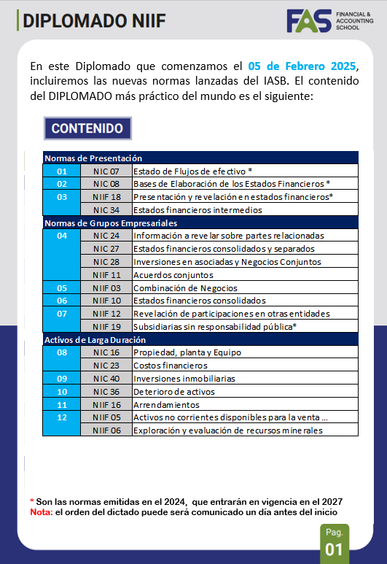
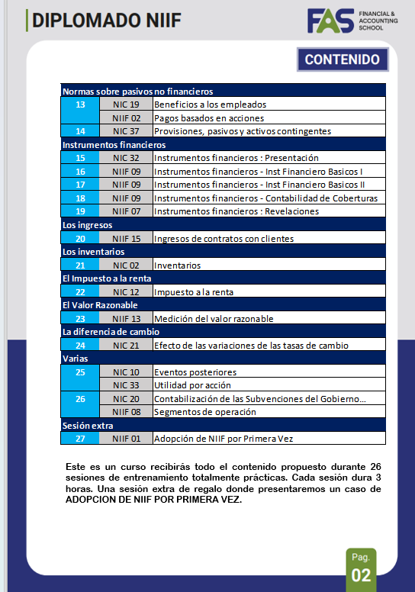
CONTACTO
MISS YESICA ESTRADA
+51 940 299 626

